Carte 1
Carte 1 : Montant moyen de taxe foncière par habitation en 2021, par département, en euros
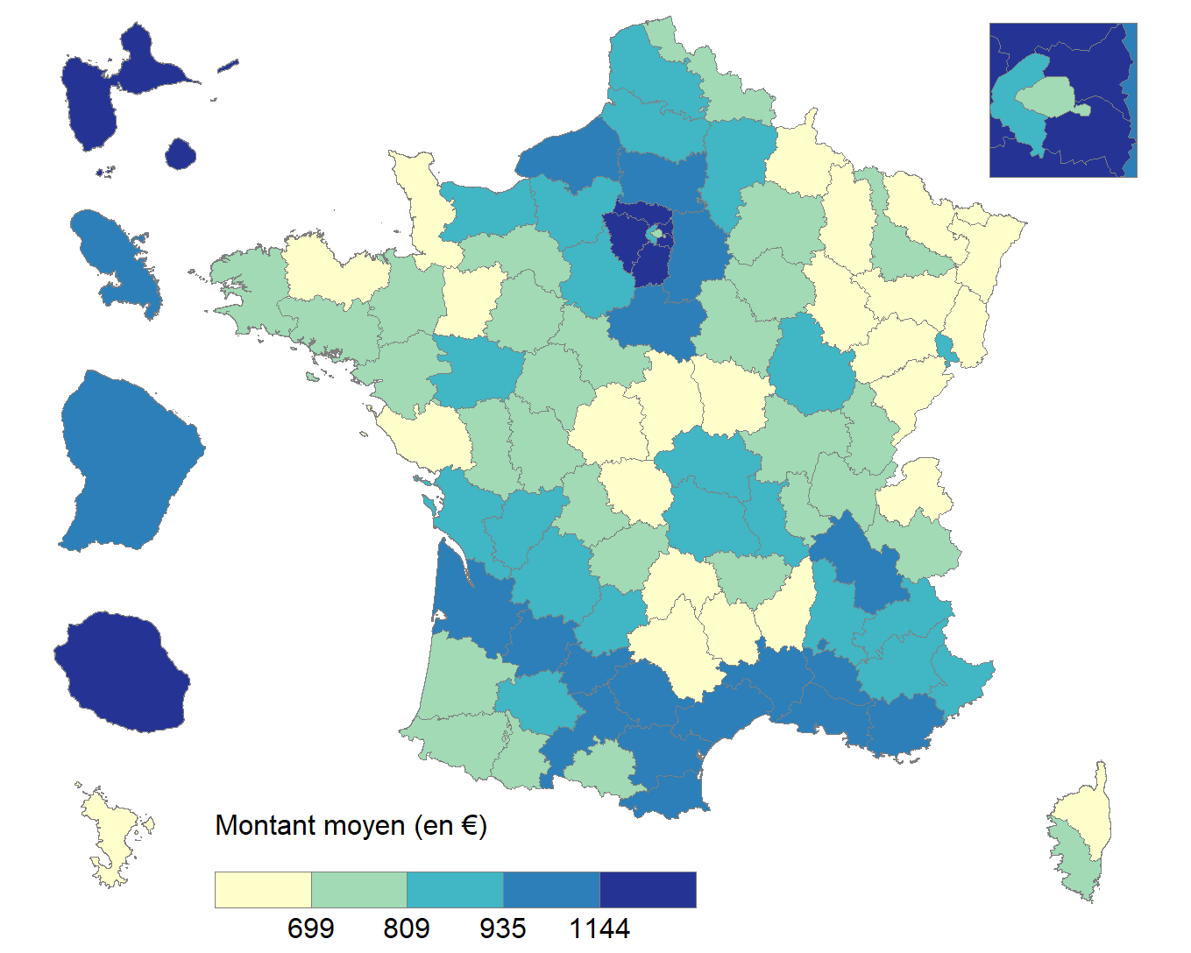

Lecture : Le montant moyen de taxe foncière pour une habitation à Paris est compris entre 699 euros et 809 euros en 2021.
Champ : Ensemble des habitations (appartements et maisons) détenues par des particuliers, France entière.
Source : DGFiP, fichier des taxations de taxe foncière 2021.

Département ou territoire | Montant moyen de taxe foncière par habitation (en euros)
AIN | 707.03
AISNE | 898.95
ALLIER | 817.44
ALPES-DE-HAUTE-PROVENCE | 890.46
HAUTES-ALPES | 832.97
ALPES-MARITIMES | 865.79
ARDECHE | 635.98
ARDENNES | 630.04
ARIEGE | 779.14
AUBE | 742.85
AUDE | 999.92
AVEYRON | 680.64
BOUCHES-DU-RHONE | 1,036.27
CALVADOS | 849.77
CANTAL | 640.15
CHARENTE | 895.70
CHARENTE-MARITIME | 878.08
CHER | 664.79
CORREZE | 737.78
CORSE-DU-SUD | 727.19
HAUTE-CORSE | 578.60
COTE-D'OR | 885.55
COTES-D'ARMOR | 660.89
CREUSE | 576.70
DORDOGNE | 906.75
DOUBS | 678.36
DROME | 860.15
EURE | 886.58
EURE-ET-LOIR | 916.18
FINISTERE | 749.69
GARD | 1,013.14
HAUTE-GARONNE | 1,040.64
GERS | 870.02
GIRONDE | 1,007.31
HERAULT | 1,070.50
ILLE-ET-VILAINE | 729.32
INDRE | 572.54
INDRE-ET-LOIRE | 788.55
ISERE | 994.45
JURA | 761.16
LANDES | 744.25
LOIR-ET-CHER | 800.41
LOIRE | 810.65
HAUTE-LOIRE | 713.70
LOIRE-ATLANTIQUE | 806.65
LOIRET | 990.99
LOT | 830.72
LOT-ET-GARONNE | 960.17
LOZERE | 635.02
MAINE-ET-LOIRE | 876.84
MANCHE | 676.55
MARNE | 777.96
HAUTE-MARNE | 623.74
MAYENNE | 661.93
MEURTHE-ET-MOSELLE | 774.27
MEUSE | 648.62
MORBIHAN | 746.71
MOSELLE | 652.13
NIEVRE | 681.34
NORD | 770.27
OISE | 983.83
ORNE | 726.93
PAS-DE-CALAIS | 813.62
PUY-DE-DOME | 824.81
PYRENEES-ATLANTIQUES | 796.37
HAUTES-PYRENEES | 805.16
PYRENEES-ORIENTALES | 952.98
BAS-RHIN | 612.57
HAUT-RHIN | 655.93
RHONE | 797.55
HAUTE-SAONE | 600.29
SAONE-ET-LOIRE | 747.19
SARTHE | 723.51
SAVOIE | 717.86
HAUTE-SAVOIE | 690.95
PARIS | 710.63
SEINE-MARITIME | 966.76
SEINE-ET-MARNE | 1,107.92
YVELINES | 1,211.73
DEUX-SEVRES | 761.49
SOMME | 816.92
TARN | 989.13
TARN-ET-GARONNE | 1,006.16
VAR | 1,116.25
VAUCLUSE | 973.91
VENDEE | 584.07
VIENNE | 734.95
HAUTE-VIENNE | 786.00
VOSGES | 647.24
YONNE | 712.76
TERRITOIRE DE BELFORT | 854.23
ESSONNE | 1,310.19
HAUTS-DE-SEINE | 887.73
SEINE-SAINT-DENIS | 1,171.54
VAL-DE-MARNE | 1,226.68
VAL-D'OISE | 1,293.60
GUADELOUPE | 1,232.32
MARTINIQUE | 1,021.28
GUYANE | 1,063.88
LA REUNION | 1,180.31
MAYOTTE | 640.61

Carte 2
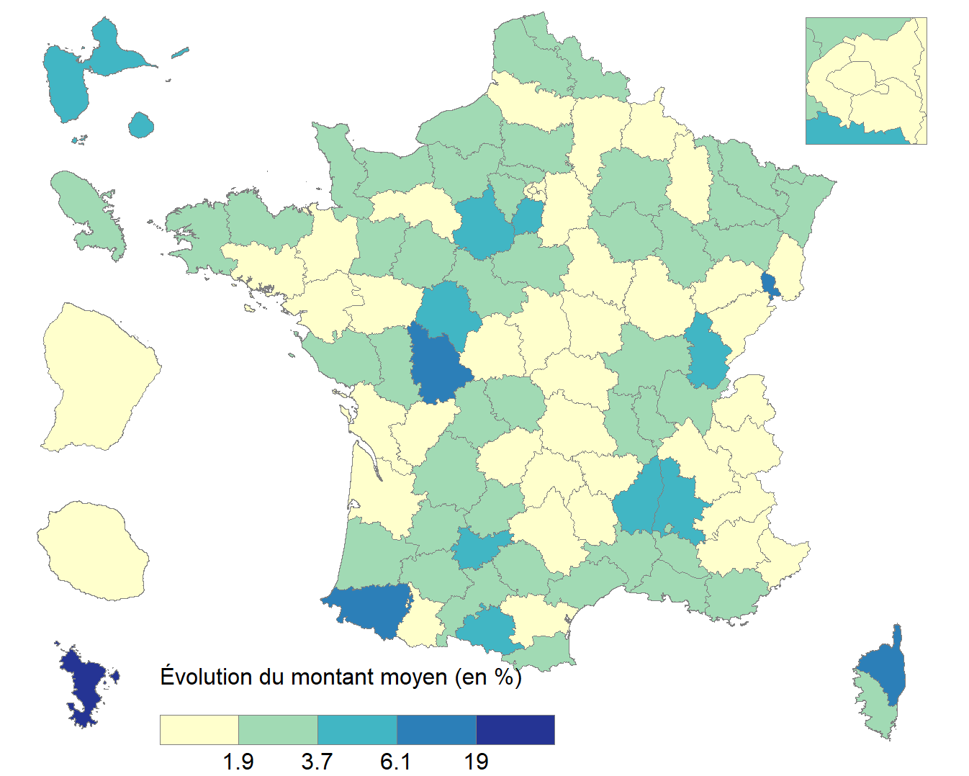
Carte 2 : Évolution du montant moyen de taxe foncière par habitation entre 2020 et 2021, par département, en %

Lecture : Le département de Mayotte est le seul à avoir connu une augmentation du montant moyen de taxe foncière sur les habitations supérieure à 19 % entre 2020 et 2021.
Champ : Ensemble des habitations (appartements et maisons) détenues par des particuliers, France entière.
Source : DGFiP, fichiers des taxations de taxe foncière 2020 et 2021.

Département ou territoire | Évoution du montant moyen de TF par habitation entre 2020 et 2021 (en %)
AIN | 2.19%
AISNE | 0.94%
ALLIER | 1.33%
ALPES-DE-HAUTE-PROVENCE | 1.71%
HAUTES-ALPES | 1.53%
ALPES-MARITIMES | 1.12%
ARDECHE | 4.83%
ARDENNES | 1.03%
ARIEGE | 3.92%
AUBE | 2.12%
AUDE | 1.75%
AVEYRON | 1.49%
BOUCHES-DU-RHONE | 2.44%
CALVADOS | 2.86%
CANTAL | 0.80%
CHARENTE | 1.28%
CHARENTE-MARITIME | 1.17%
CHER | 1.25%
CORREZE | 1.11%
CORSE-DU-SUD | 2.82%
HAUTE-CORSE | 8.04%
COTE-D'OR | 1.07%
COTES-D'ARMOR | 2.57%
CREUSE | 2.31%
DORDOGNE | 3.45%
DOUBS | 1.53%
DROME | 5.22%
EURE | 2.40%
EURE-ET-LOIR | 5.45%
FINISTERE | 2.04%
GARD | 2.56%
HAUTE-GARONNE | 2.34%
GERS | 2.91%
GIRONDE | 1.32%
HERAULT | 3.07%
ILLE-ET-VILAINE | 1.62%
INDRE | 1.65%
INDRE-ET-LOIRE | 5.66%
ISERE | 1.39%
JURA | 4.08%
LANDES | 1.93%
LOIR-ET-CHER | 2.00%
LOIRE | 1.98%
HAUTE-LOIRE | 1.28%
LOIRE-ATLANTIQUE | 1.81%
LOIRET | 2.12%
LOT | 2.35%
LOT-ET-GARONNE | 2.03%
LOZERE | 0.80%
MAINE-ET-LOIRE | 0.64%
MANCHE | 2.78%
MARNE | 3.36%
HAUTE-MARNE | 2.23%
MAYENNE | 2.34%
MEURTHE-ET-MOSELLE | 2.05%
MEUSE | 1.12%
MORBIHAN | 1.28%
MOSELLE | 2.56%
NIEVRE | 0.81%
NORD | 3.19%
OISE | 2.67%
ORNE | 1.77%
PAS-DE-CALAIS | 1.95%
PUY-DE-DOME | 1.45%
PYRENEES-ATLANTIQUES | 6.37%
HAUTES-PYRENEES | 1.75%
PYRENEES-ORIENTALES | 3.43%
BAS-RHIN | 2.47%
HAUT-RHIN | 1.61%
RHONE | 2.90%
HAUTE-SAONE | 1.47%
SAONE-ET-LOIRE | 2.05%
SARTHE | 2.02%
SAVOIE | 1.41%
HAUTE-SAVOIE | 1.28%
PARIS | 0.63%
SEINE-MARITIME | 1.98%
SEINE-ET-MARNE | 1.56%
YVELINES | 2.15%
DEUX-SEVRES | 1.95%
SOMME | 1.69%
TARN | 2.58%
TARN-ET-GARONNE | 4.27%
VAR | 2.75%
VAUCLUSE | 2.44%
VENDEE | 2.90%
VIENNE | 6.91%
HAUTE-VIENNE | 2.25%
VOSGES | 2.17%
YONNE | 0.99%
TERRITOIRE DE BELFORT | 8.21%
ESSONNE | 4.00%
HAUTS-DE-SEINE | 1.83%
SEINE-SAINT-DENIS | 1.36%
VAL-DE-MARNE | 1.62%
VAL-D'OISE | 2.07%
GUADELOUPE | 5.93%
MARTINIQUE | 3.33%
GUYANE | 0.73%
LA REUNION | 0.67%
MAYOTTE | 29.83%

Graphique 1
Graphique 1 : Distribution de la taxe d'habitation des ménages fiscaux au titre de leur résidence principale

Lecture : En 2020, environ 10 % des ménages fiscaux ont été imposés d'un montant supérieur à 1 000 euros au titre de leur résidence principale contre 5 % en 2021.
Champ : Ensemble des foyers imposables à la taxe d’habitation sur une résidence principale, France entière.
Source : DGFiP, fichiers des avis de taxe d'habitation de 2019, 2020 et 2021.

Centiles | Montant minimum du centile en 2019 | Montant minimum du centile en 2020 | Montant minimum du centile en 2021
0 | 0 | 0 | 0
1 | 0 | 0 | 0
2 | 0 | 0 | 0
3 | 0 | 0 | 0
4 | 0 | 0 | 0
5 | 0 | 0 | 0
6 | 0 | 0 | 0
7 | 0 | 0 | 0
8 | 0 | 0 | 0
9 | 0 | 0 | 0
10 | 0 | 0 | 0
11 | 0 | 0 | 0
12 | 0 | 0 | 0
13 | 0 | 0 | 0
14 | 0 | 0 | 0
15 | 0 | 0 | 0
16 | 0 | 0 | 0
17 | 0 | 0 | 0
18 | 0 | 0 | 0
19 | 12 | 0 | 0
20 | 15 | 0 | 0
21 | 25 | 0 | 0
22 | 36 | 0 | 0
23 | 48 | 0 | 0
24 | 58 | 0 | 0
25 | 68 | 0 | 0
26 | 77 | 0 | 0
27 | 84 | 0 | 0
28 | 91 | 0 | 0
29 | 98 | 0 | 0
30 | 104 | 0 | 0
31 | 110 | 0 | 0
32 | 115 | 0 | 0
33 | 121 | 0 | 0
34 | 126 | 0 | 0
35 | 131 | 0 | 0
36 | 135 | 0 | 0
37 | 140 | 0 | 0
38 | 145 | 0 | 0
39 | 149 | 0 | 0
40 | 154 | 0 | 0
41 | 158 | 0 | 0
42 | 162 | 0 | 0
43 | 167 | 0 | 0
44 | 171 | 0 | 0
45 | 175 | 0 | 0
46 | 180 | 0 | 0
47 | 184 | 0 | 0
48 | 188 | 0 | 0
49 | 193 | 0 | 0
50 | 197 | 0 | 0
51 | 202 | 0 | 0
52 | 207 | 0 | 0
53 | 212 | 0 | 0
54 | 216 | 0 | 0
55 | 221 | 0 | 0
56 | 226 | 0 | 0
57 | 232 | 0 | 0
58 | 237 | 0 | 0
59 | 243 | 0 | 0
60 | 248 | 0 | 0
61 | 254 | 0 | 0
62 | 261 | 0 | 0
63 | 267 | 0 | 0
64 | 274 | 0 | 0
65 | 281 | 0 | 0
66 | 288 | 0 | 0
67 | 296 | 0 | 0
68 | 304 | 0 | 0
69 | 313 | 0 | 0
70 | 323 | 0 | 0
71 | 333 | 0 | 0
72 | 345 | 0 | 0
73 | 357 | 0 | 0
74 | 371 | 0 | 0
75 | 386 | 0 | 0
76 | 404 | 0 | 12
77 | 424 | 12 | 46
78 | 448 | 182 | 160
79 | 477 | 302 | 234
80 | 510 | 390 | 291
81 | 548 | 463 | 339
82 | 590 | 529 | 383
83 | 635 | 591 | 425
84 | 684 | 651 | 465
85 | 733 | 709 | 504
86 | 784 | 766 | 542
87 | 836 | 823 | 581
88 | 891 | 882 | 621
89 | 948 | 942 | 662
90 | 1008 | 1,005 | 704
91 | 1072 | 1,071 | 749
92 | 1142 | 1,143 | 798
93 | 1218 | 1,221 | 850
94 | 1302 | 1,307 | 909
95 | 1399 | 1,406 | 976
96 | 1513 | 1,521 | 1,054
97 | 1652 | 1,662 | 1,151
98 | 1832 | 1,845 | 1,276
99 | 2090 | 2,107 | 1,455
100 | 2545 | 2,567 | 1,772

Carte 3
Carte 3 : Montant moyen de taxe d'habitation par résidence principale en 2021, par département, en euros
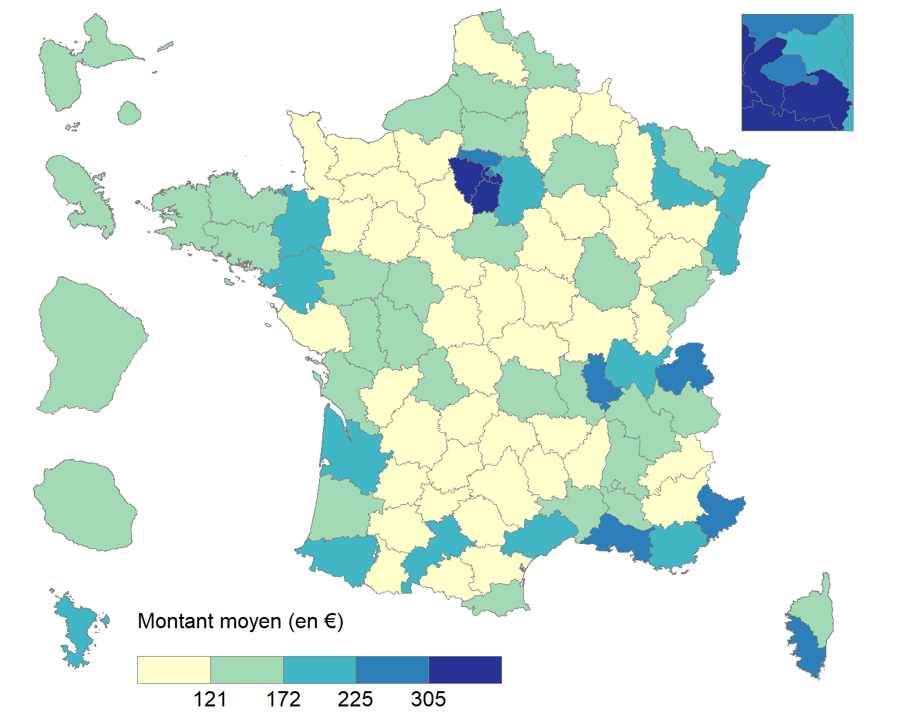

Lecture : Le montant moyen de taxe d'habitation sur une résidence principale à Paris est compris entre 235 euros et 305 euros en 2021.
Champ : Ensemble des avis d'imposition à la taxe d’habitation au titre d’une résidence principale, France entière.
Source : DGFiP, fichier des avis de taxe d'habitation 2021.

Département ou territoire | Montant moyen de taxe d'habitation au titre d'une résidence principale (en euros)
AIN | 176.85
AISNE | 90.38
ALLIER | 109.05
ALPES-DE-HAUTE-PROVENCE | 105.65
HAUTES-ALPES | 93.81
ALPES-MARITIMES | 248.24
ARDECHE | 95.93
ARDENNES | 85.34
ARIEGE | 83.27
AUBE | 114.36
AUDE | 106.71
AVEYRON | 83.55
BOUCHES-DU-RHONE | 265.37
CALVADOS | 107.44
CANTAL | 89.24
CHARENTE | 96.03
CHARENTE-MARITIME | 124.98
CHER | 113.75
CORREZE | 92.17
CORSE-DU-SUD | 228.30
HAUTE-CORSE | 161.92
COTE-D'OR | 151.25
COTES-D'ARMOR | 126.84
CREUSE | 71.95
DORDOGNE | 83.56
DOUBS | 168.00
DROME | 134.77
EURE | 93.43
EURE-ET-LOIR | 118.84
FINISTERE | 156.07
GARD | 152.98
HAUTE-GARONNE | 221.37
GERS | 95.05
GIRONDE | 216.09
HERAULT | 201.71
ILLE-ET-VILAINE | 189.29
INDRE | 79.49
INDRE-ET-LOIRE | 156.80
ISERE | 164.82
JURA | 114.08
LANDES | 129.13
LOIR-ET-CHER | 110.46
LOIRE | 128.85
HAUTE-LOIRE | 82.87
LOIRE-ATLANTIQUE | 204.73
LOIRET | 151.96
LOT | 91.32
LOT-ET-GARONNE | 98.00
LOZERE | 61.84
MAINE-ET-LOIRE | 124.04
MANCHE | 92.19
MARNE | 155.12
HAUTE-MARNE | 73.63
MAYENNE | 106.70
MEURTHE-ET-MOSELLE | 187.18
MEUSE | 84.88
MORBIHAN | 128.85
MOSELLE | 149.01
NIEVRE | 107.21
NORD | 156.54
OISE | 159.73
ORNE | 74.97
PAS-DE-CALAIS | 112.34
PUY-DE-DOME | 149.04
PYRENEES-ATLANTIQUES | 183.41
HAUTES-PYRENEES | 104.24
PYRENEES-ORIENTALES | 133.15
BAS-RHIN | 205.13
HAUT-RHIN | 184.21
RHONE | 249.51
HAUTE-SAONE | 67.51
SAONE-ET-LOIRE | 112.87
SARTHE | 115.91
SAVOIE | 134.43
HAUTE-SAVOIE | 242.27
PARIS | 267.62
SEINE-MARITIME | 122.75
SEINE-ET-MARNE | 208.99
YVELINES | 412.24
DEUX-SEVRES | 126.34
SOMME | 125.23
TARN | 100.08
TARN-ET-GARONNE | 94.63
VAR | 213.52
VAUCLUSE | 158.78
VENDEE | 116.88
VIENNE | 133.59
HAUTE-VIENNE | 148.61
VOSGES | 95.72
YONNE | 108.81
TERRITOIRE DE BELFORT | 152.86
ESSONNE | 339.20
HAUTS-DE-SEINE | 413.77
SEINE-SAINT-DENIS | 187.91
VAL-DE-MARNE | 337.52
VAL-D'OISE | 272.39
GUADELOUPE | 129.56
MARTINIQUE | 138.70
GUYANE | 135.38
LA REUNION | 146.79
MAYOTTE | 194.45

Carte 4
Carte 4 : Évolution du montant moyen de taxe d'habitation par résidence principale entre 2020 et 2021, par département, en %
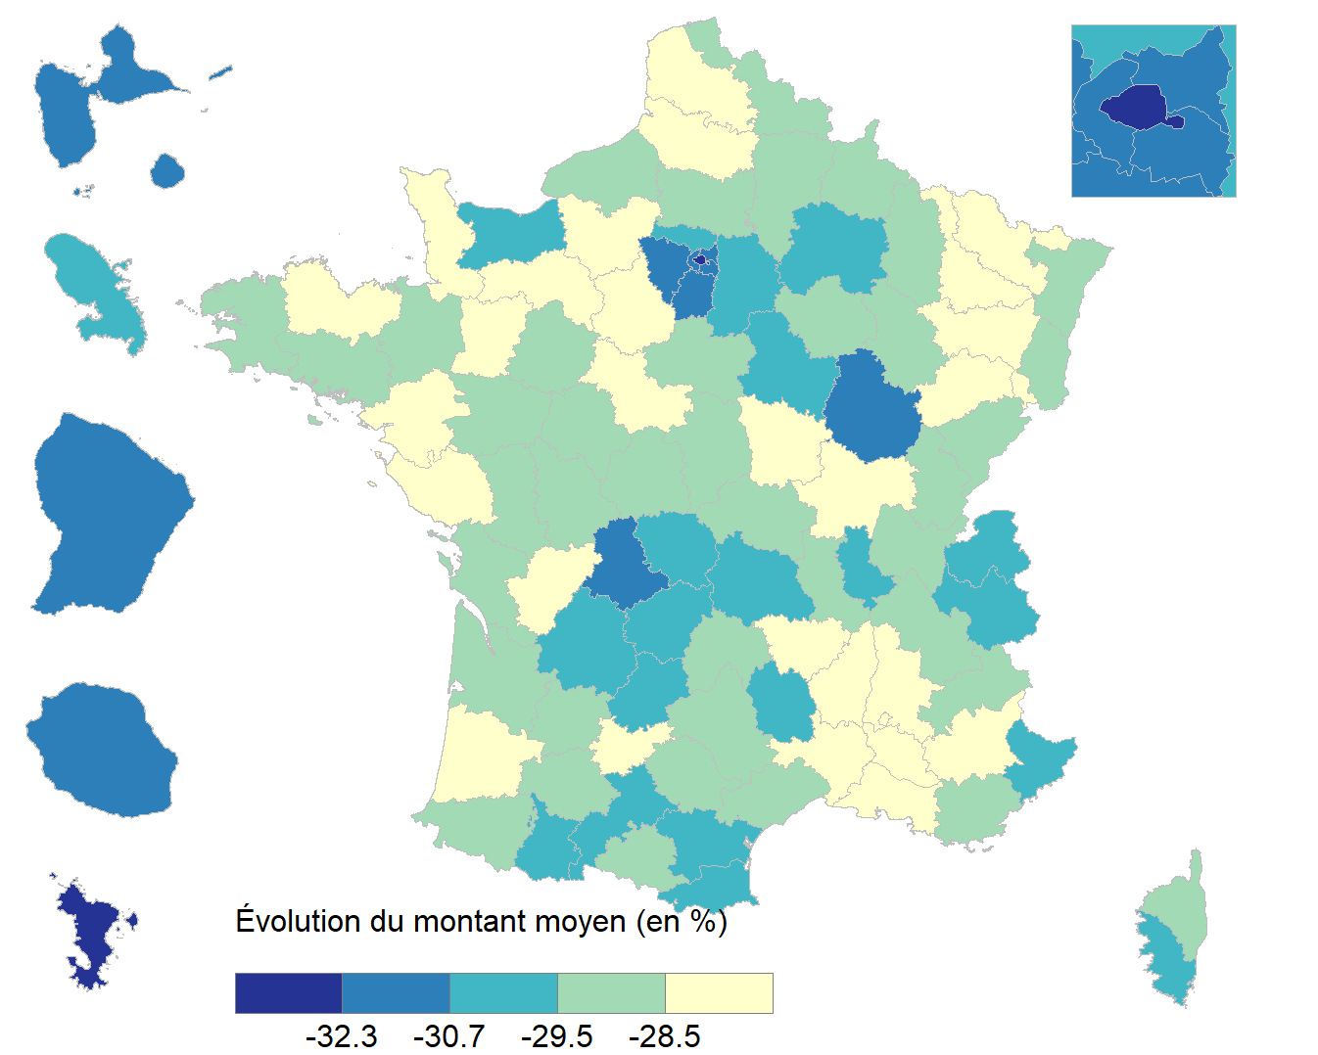

Lecture : Les départements de Paris et de Mayotte sont ceux ayant connu la diminution la plus importante du montant moyen de taxe d'habitation au titre d'une résidence principale en France entre 2020 et 2021.
Champ : Ensemble des avis d'imposition à la taxe d’habitation au titre d’une résidence principale, France entière.
Source : DGFiP, fichiers des avis de taxe d'habitation 2020 et 2021.

Département ou territoire | Évoution du montant moyen de TF par habitation entre 2020 et 2021 (en %)
AIN | -29.08%
AISNE | -29.46%
ALLIER | -29.30%
ALPES-DE-HAUTE-PROVENCE | -28.36%
HAUTES-ALPES | -28.99%
ALPES-MARITIMES | -30.40%
ARDECHE | -28.34%
ARDENNES | -28.76%
ARIEGE | -28.74%
AUBE | -29.08%
AUDE | -30.19%
AVEYRON | -29.36%
BOUCHES-DU-RHONE | -27.77%
CALVADOS | -29.83%
CANTAL | -29.46%
CHARENTE | -27.86%
CHARENTE-MARITIME | -28.96%
CHER | -29.34%
CORREZE | -29.91%
CORSE-DU-SUD | -30.39%
HAUTE-CORSE | -29.23%
COTE-D'OR | -31.65%
COTES-D'ARMOR | -28.18%
CREUSE | -29.89%
DORDOGNE | -29.83%
DOUBS | -29.43%
DROME | -28.18%
EURE | -28.34%
EURE-ET-LOIR | -28.28%
FINISTERE | -29.14%
GARD | -28.26%
HAUTE-GARONNE | -30.44%
GERS | -29.37%
GIRONDE | -29.45%
HERAULT | -28.81%
ILLE-ET-VILAINE | -28.95%
INDRE | -28.94%
INDRE-ET-LOIRE | -29.08%
ISERE | -29.06%
JURA | -28.57%
LANDES | -27.78%
LOIR-ET-CHER | -28.37%
LOIRE | -28.96%
HAUTE-LOIRE | -27.76%
LOIRE-ATLANTIQUE | -28.31%
LOIRET | -28.63%
LOT | -30.40%
LOT-ET-GARONNE | -29.44%
LOZERE | -29.69%
MAINE-ET-LOIRE | -28.76%
MANCHE | -28.32%
MARNE | -29.76%
HAUTE-MARNE | -28.78%
MAYENNE | -27.03%
MEURTHE-ET-MOSELLE | -28.50%
MEUSE | -29.15%
MORBIHAN | -28.69%
MOSELLE | -27.23%
NIEVRE | -27.88%
NORD | -29.29%
OISE | -28.81%
ORNE | -27.87%
PAS-DE-CALAIS | -27.90%
PUY-DE-DOME | -29.99%
PYRENEES-ATLANTIQUES | -29.08%
HAUTES-PYRENEES | -29.87%
PYRENEES-ORIENTALES | -29.94%
BAS-RHIN | -28.64%
HAUT-RHIN | -29.09%
RHONE | -29.89%
HAUTE-SAONE | -27.25%
SAONE-ET-LOIRE | -28.03%
SARTHE | -28.86%
SAVOIE | -29.90%
HAUTE-SAVOIE | -29.77%
PARIS | -33.23%
SEINE-MARITIME | -29.31%
SEINE-ET-MARNE | -30.27%
YVELINES | -31.43%
DEUX-SEVRES | -28.60%
SOMME | -28.16%
TARN | -28.89%
TARN-ET-GARONNE | -28.03%
VAR | -29.49%
VAUCLUSE | -28.36%
VENDEE | -28.18%
VIENNE | -28.95%
HAUTE-VIENNE | -30.75%
VOSGES | -27.92%
YONNE | -29.60%
TERRITOIRE DE BELFORT | -27.84%
ESSONNE | -31.21%
HAUTS-DE-SEINE | -31.64%
SEINE-SAINT-DENIS | -31.02%
VAL-DE-MARNE | -31.43%
VAL-D'OISE | -30.59%
GUADELOUPE | -31.46%
MARTINIQUE | -30.09%
GUYANE | -31.87%
LA REUNION | -31.32%
MAYOTTE | -32.66%

